TRENDYOL SÜPER LİG
 2023 - 2024 SEZONU
TRENDYOL SÜPER LİG SEZON PLANLAMASI

2023-06-01 | 1 | 2023-06-01 |  |  | 2023-10-01 | 1 | 2023-10-01 | 7 |  | 2024-03-01 | 3 | 2024-03-03 | 28
 | 4 | 2023-06-04 |  |  |  | 3 | 2023-10-03 |  | ŞL Grup 2.Maçlar |  | 5 | 2024-03-05 |  | ŞL Son 16 Turu - 2.Maçlar
 | 7 | 2023-06-07 |  |  |  | 4 | 2023-10-04 |  | ŞL Grup 2.Maçlar |  | 6 | 2024-03-06 |  | ŞL Son 16 Turu - 2.Maçlar
 | 11 | 2023-06-11 |  |  |  | 5 | 2023-10-05 |  | AL-KL Grup 2.Maçlar |  | 7 | 2024-03-07 |  | AL-KL Son 16 Turu - 1.Maçlar
 | 12 | 2023-06-12 |  |  |  | 8 | 2023-10-08 | 8 |  |  | 10 | 2024-03-10 | 29
 | 16 | 2023-06-16 |  | LETONYA - TÜRKİYE |  | 9 | 2023-10-09 |  |  |  | 12 | 2024-03-12 |  | ŞL Son 16 Turu - 2.Maçlar
 | 19 | 2023-06-19 |  | TÜRKİYE - GALLER |  | 12 | 2023-10-12 |  | HIRVATİSTAN - TÜRKİYE |  | 13 | 2024-03-13 |  | ŞL Son 16 Turu - 2.Maçlar
 | 27 | 2023-06-27 |  | ŞL Ön Eleme - Yarı Final |  | 15 | 2023-10-15 |  | TÜRKİYE - LETONYA |  | 14 | 2024-03-14 |  | AL-KL Son 16 Turu - 2.Maçlar
 | 28 | 2023-06-28 |  | Kurban Bayramı 1. Gün |  | 17 | 2023-10-17 |  |  |  | 17 | 2024-03-17 | 30
 | 30 | 2023-06-30 |  | ŞL Ön Eleme - Final |  | 22 | 2023-10-22 | 9 |  |  | 18 | 2024-03-18 |  | MİLLİ MAÇ TARİHİ
 |  |  |  |  |  | 24 | 2023-10-24 |  | ŞL Grup 3.Maçlar |  | 21 | 2024-03-21
 |  |  |  |  |  | 25 | 2023-10-25 |  | ŞL Grup 3.Maçlar |  | 26 | 2024-03-26
 |  |  |  |  |  | 26 | 2023-10-26 |  | AL-KL Grup 3.Maçlar |  | 31 | 2024-03-31 |  | MAHALLİ İDARELER GEN. SEÇ.
2023-07-01 | 4 | 2023-07-04 |  |  |  | 29 | 2023-10-29 | 10
 | 5 | 2023-07-05 |  |  |  | 31 | 2023-10-31
 | 6 | 2023-07-06 |  |  |  |  |  |  |  | 2024-04-01 | 2 | 2024-04-02
 | 9 | 2023-07-09 |  |  |  |  |  |  |  |  | 3 | 2024-04-03 | 31
 | 11 | 2023-07-11 |  | ŞL 1.Eleme - 1.Maçlar | 2023-11-01 | 1 | 2023-11-01 |  |  |  | 4 | 2024-04-04
 | 12 | 2023-07-12 |  | ŞL 1.Eleme - 1.Maçlar |  | 5 | 2023-11-05 | 11 |  |  | 7 | 2024-04-07 | 32
 | 13 | 2023-07-13 |  | KL 1.Eleme - 1.Maçlar |  | 7 | 2023-11-07 |  | ŞL Grup 4.Maçlar |  | 9 | 2024-04-09 |  | ŞL Çeyrek Final - 1.Maçlar
 | 16 | 2023-07-16 |  |  |  | 8 | 2023-11-08 |  | ŞL Grup 4.Maçlar |  | 10 | 2024-04-10 |  | ŞL Çeyrek Final - 1.Maçlar
 | 18 | 2023-07-18 |  | ŞL 1.Eleme - 2.Maçlar |  | 9 | 2023-11-09 |  | AL-KL Grup 4.Maçlar |  |  |  |  | Ramazan Bayramı 1. Gün
 | 19 | 2023-07-19 |  | ŞL 1.Eleme - 2.Maçlar |  | 12 | 2023-11-12 | 12 |  |  | 11 | 2024-04-11 |  | AL-KL Çeyrek Final - 1.Maçlar
 | 20 | 2023-07-20 |  | KL 1.Eleme - 2.Maçlar |  | 13 | 2023-11-13 |  |  |  | 14 | 2024-04-14 | 33
 | 23 | 2023-07-23 |  |  |  | 17 | 2023-11-17 |  |  |  | 16 | 2024-04-16 |  | ŞL Çeyrek Final - 2.Maçlar
 | 25 | 2023-07-25 |  | ŞL 2.Eleme - 1.Maçlar |  | 21 | 2023-11-21 |  | GALLER - TÜRKİYE |  | 17 | 2024-04-17 |  | ŞL Çeyrek Final - 2.Maçlar
 | 26 | 2023-07-26 |  | ŞL 2.Eleme - 1.Maçlar |  | 26 | 2023-11-26 | 13 |  |  | 18 | 2024-04-18 |  | AL-KL Çeyrek Final - 2.Maçlar
 | 27 | 2023-07-27 |  | KL 2.Eleme - 1.Maçlar |  | 28 | 2023-11-28 |  | ŞL Grup 5.Maçlar |  | 21 | 2024-04-21 | 34
 | 30 | 2023-07-30 |  |  |  | 29 | 2023-11-29 |  | ŞL Grup 5.Maçlar |  | 23 | 2024-04-23
 |  |  |  |  |  | 30 | 2023-11-30 |  | AL-KL Grup 5.Maçlar |  | 24 | 2024-04-24
 |  |  |  |  |  |  |  |  |  |  | 25 | 2024-04-25
 |  |  |  |  |  |  |  |  |  |  | 28 | 2024-04-28 | 35
2023-08-01 | 1 | 2023-08-01 |  | ŞL 2.Eleme - 2.Maçlar | 2023-12-01 | 3 | 2023-12-03 | 14 |  |  | 30 | 2024-04-30 |  | ŞL Yarı Final - 1.Maçlar
 | 2 | 2023-08-02 |  | ŞL 2.Eleme - 2.Maçlar |  | 6 | 2023-12-06
 | 3 | 2023-08-03 |  | KL 2.Eleme - 2.Maçlar |  | 10 | 2023-12-10 | 15
 | 6 | 2023-08-06 |  |  |  | 12 | 2023-12-12 |  | ŞL Grup 6.Maçlar | 2024-05-01 | 1 | 2024-05-01 |  | ŞL Yarı Final - 1.Maçlar
 | 8 | 2023-08-08 |  | ŞL 3.Eleme - 1.Maçlar |  | 13 | 2023-12-13 |  | ŞL Grup 6.Maçlar |  | 2 | 2024-05-02 |  | AL-KL Yarı Final - 1.Maçlar
 | 9 | 2023-08-09 |  | ŞL 3.Eleme - 1.Maçlar |  | 14 | 2023-12-14 |  | AL-KL Grup 6.Maçlar |  | 5 | 2024-05-05 | 36
 | 10 | 2023-08-10 |  | AL-KL 3.Eleme - 1.Maçlar |  | 17 | 2023-12-17 | 16 |  |  | 7 | 2024-05-07 |  | ŞL Yarı Final - 2.Maçlar
 | 11 | 2023-08-11 | 1 |  |  | 20 | 2023-12-20 | 17 |  |  | 8 | 2024-05-08 |  | ŞL Yarı Final - 2.Maçlar
 | 15 | 2023-08-15 |  | ŞL 3.Eleme - 2.Maçlar |  | 24 | 2023-12-24 | 18 |  |  | 9 | 2024-05-09 |  | AL-KL Yarı Final - 2.Maçlar
 | 16 | 2023-08-16 |  | UEFA SÜPER KUPA |  | 27 | 2023-12-27 |  |  |  | 12 | 2024-05-12 | 37
 | 17 | 2023-08-17 |  | AL-KL 3.Eleme - 2.Maçlar |  | 31 | 2023-12-31 |  |  |  | 15 | 2024-05-15
 | 20 | 2023-08-20 | 2 |  |  |  |  |  |  |  | 19 | 2024-05-19 | 38
 | 22 | 2023-08-22 |  | ŞL Play-Off - 1.Maçlar | 2024-01-01 | 3 | 2024-01-03 |  |  |  | 22 | 2024-05-22 |  | AL FİNAL
 | 23 | 2023-08-23 |  | ŞL Play-Off - 1.Maçlar |  | 5 | 2024-01-05 | 19 |  |  | 23 | 2024-05-23
 | 24 | 2023-08-24 |  | AL-KL Play-Off - 1.Maçlar |  | 10 | 2024-01-10 |  |  |  | 26 | 2024-05-26
 | 27 | 2023-08-27 | 3 |  |  | 14 | 2024-01-14 | 20 |  |  | 29 | 2024-05-29 |  | KL FİNAL
 | 29 | 2023-08-29 |  | ŞL Play-Off - 2.Maçlar |  | 17 | 2024-01-17
 | 30 | 2023-08-30 |  | ŞL Play-Off - 2.Maçlar |  | 21 | 2024-01-21 | 21 |  | 2024-06-01 | 1 | 2024-06-01 |  | ŞL FİNAL
 | 31 | 2023-08-31 |  | AL-KL Play-Off - 2.Maçlar |  | 24 | 2024-01-24 | 22 |  |  | 5 | 2024-06-05
 |  |  |  |  |  | 28 | 2024-01-28 | 23 |  |  | 9 | 2024-06-09
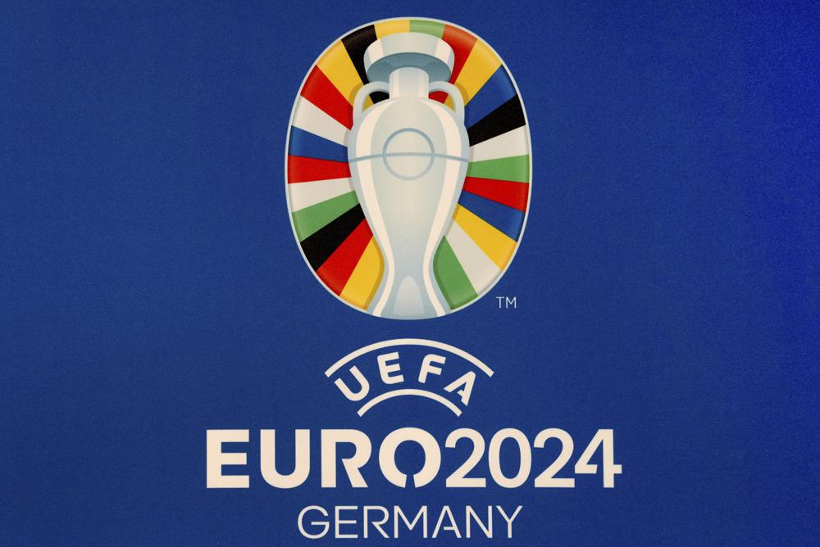
 |  |  |  |  |  | 31 | 2024-01-31 |  |  |  | 14 | 2024-06-14
 |  |  |  |  |  |  |  |  |  |  | 16 | 2024-06-16
2023-09-01 | 3 | 2023-09-03 | 4 |  |  |  |  |  |  |  | 19 | 2024-06-19
 | 4 | 2023-09-04 |  |  | 2024-02-01 | 4 | 2024-02-04 | 24 |  |  | 22 | 2024-06-22
 | 8 | 2023-09-08 |  | TÜRKİYE - ERMENİSTAN |  | 7 | 2024-02-07 |  |  |  | 23 | 2024-06-23
 | 12 | 2023-09-12 |  | TÜRKİYE - JAPONYA |  | 11 | 2024-02-11 | 25 |  |  | 25 | 2024-06-25
 | 13 | 2023-09-13 |  |  |  | 13 | 2024-02-13 |  | ŞL Son 16 Turu - 1.Maçlar |  | 26 | 2024-06-26
 | 17 | 2023-09-17 | 5 |  |  | 14 | 2024-02-14 |  | ŞL Son 16 Turu - 1.Maçlar |  | 29 | 2024-06-29
 | 19 | 2023-09-19 |  | ŞL Grup 1.Maçlar |  | 15 | 2024-02-15 |  | AL-KL Eleme Turu - 1.Maçlar |  | 30 | 2024-06-30
 | 20 | 2023-09-20 |  | ŞL Grup 1.Maçlar |  | 18 | 2024-02-18 | 26
 | 21 | 2023-09-21 |  | AL-KL Grup 1.Maçlar |  | 20 | 2024-02-20 |  | ŞL Son 16 Turu - 1.Maçlar | 2024-07-01 | 3 | 2024-07-03
 | 24 | 2023-09-24 | 6 |  |  | 21 | 2024-02-21 |  | ŞL Son 16 Turu - 1.Maçlar |  | 7 | 2024-07-07
 | 27 | 2023-09-27 |  |  |  | 22 | 2024-02-22 |  | AL-KL Eleme Turu - 2.Maçlar |  | 10 | 2024-07-10
 | 30 | 2023-09-30 |  |  |  | 25 | 2024-02-25 | 27 |  |  | 14 | 2024-07-14
 |  |  |  |  |  | 28 | 2024-02-28 |  |  |  | 17 | 2024-07-17
 |  |  |  |  |  |  |  |  |  |  | 21 | 2024-07-21
 |  |  |  |  |  |  |  |  |  |  | 24 | 2024-07-24
 |  |  |  |  |  |  |  |  |  |  | 28 | 2024-07-28
 |  |  |  |  |  |  |  |  |  |  | 30 | 2024-07-30

